상품제안서
25절 시스템 다이어리 2501-25 | 상품코드: S23538

 |  |  |  |  |  |  | 02-713-8555 | www.synergygift.co.kr
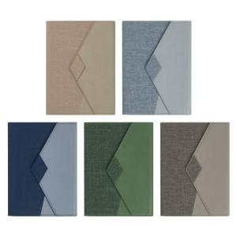 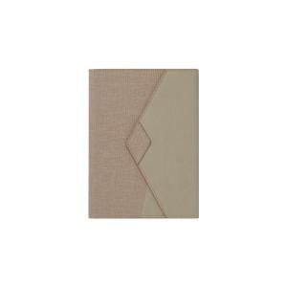 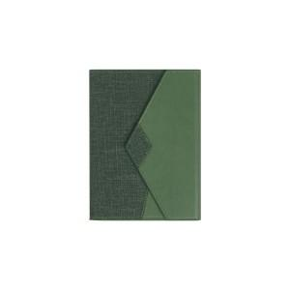

【상세/제작정보】

【인쇄/포장옵션】 | 불박, 금박, 은박 / OPP(비닐)

【공급단가】 | 수량 | 30~ | 100~ | 300~ | 500~ | 1,000~
*VAT별도 | 노트식 | 17,550원 | 15,370원 | 14,800원 | 14,250원 | 14,000원
 | 이틀식 | 17,550원 | 15,370원 | 14,800원 | 14,250원 | 14,000원
 | 하루식 | 18,590원 | 16,350원 | 15,560원 | 15,160원 | 14,890원
 | 주일식 | 17,550원 | 15,370원 | 14,800원 | 14,250원 | 14,000원

【상품 URL】 | https://www.synergygift.co.kr:443/src/goods_detail.php?gdno=23538

